附設会館使用申込書
 |  |  |  |  |  |  |  |  |  |  | 区役所附設会館使用申込書 |  |  |  |  |  |  |  |  |  |  |  |  |  | R8.06.

インターネットでご予約された方は、
こちらの申請書のご提出は不要です。
ＦＡXもしくは窓口にて申請を出される方は、
ご利用ください。
※必ず事前に、電話にて仮押さえをしてください。
◆J:COM中央区民センター
TEL：06-6267-0201 FAX：06-6267-0950
◆中央会館
TEL：06-6211-0630 FAX：06-6211-0620
（一財）大阪市コミュニティ協会 理事長様 |  |  |  |  |  |  |  |  |  |  |  |  |  |  |  |  |  |  |  | 令和 |  | 年 |  | 月 |  | 日

 |  |  | □中央区民センター
次のとおり□中央会館 の使用を申込みます。使用にあたっては、大阪市区役所附設会館条例及び大阪市
区役所附設会館条例施行規則等の管理上の規定を守るとともに、使用中に発生した一切の責任は当方において
負います。なお、申込内容と使用内容が異なると認められる場合は使用許可を取り消されても、異議ありません。

団体・個人 |  |  | フリガナ
 |  |  | 名 称

 |  |  | フリガナ |  |  |  |  |  |  |  |  |  |  |  |  |  |  | 大 ・昭 ・平 西暦
 |  |  | 代表者氏名 |  |  |  |  |  |  |  |  |  |  |  |  |  | （ |  |  |  | 年 |  | 月 |  | 日生 | ）

 |  |  | 所在地 |  |  |  | 〒 |  | - |  |  |  |  |  |  |  | （ | 電話 |  |  |  |  |  |  |  | ）
 |  |  |  |  |  |  |  |  |  |  |  |  |  |  |  |  | （ | FAX |  |  |  |  |  |  |  | ）

申 請 者 |  |  | フリガナ |  |  |  |  |  |  |  |  |  |  |  |  |  |  | 大 ・昭 ・平 西暦
□ | 代表者と同じ |  | 氏 名 |  |  |  |  |  |  |  |  |  |  |  |  |  | （ |  |  |  | 年 |  | 月 |  | 日生 | ）

 |  |  | 住所 |  |  |  | 〒 |  | - |  |  |  |  |  |  |  | （ | 電話 |  |  |  |  |  |  |  | ）
 |  |  |  |  |  |  |  |  |  |  |  |  |  |  |  |  | （ | FAX |  |  |  |  |  |  |  | ）
 |  |  |  |  |  |  |  |  |  |  |  |  |  |  |  |  | ※こちらのFaxに利用者控えをお送りいたします。
当日責任者 |  |  | フリガナ
□ | 代表者と同じ |  | 氏 名 |  |  |  |  |  |  |  |  |  |  |  |  |  | （ | 電話 |  |  |  |  |  |  |  | ）
□ | 申請者と同じ
使用目的 |  |  | 行 事 名 称
 |  |  | （案内板の表示名称）
 |  |  | 内 容

※使用時間について |  |  |  |  |  |  |  |  |  |  |  |  |  |  |  |  | 開館時間 午前9時30分～午後9時30分
【午前】午前9時30分～午後0時30分 |  |  |  |  |  |  |  |  |  |  |  | 【午後】午後1時～午後5時 |  |  |  |  | 【夜間】午後5時30分～午後9時30分
使用年月日 |  |  |  |  |  |  | 使用時間 |  |  | 使用室名 |  |  |  |  | 使用人員 |  | 入場料等 |  | 附属設備・備考
令和 |  | 年 |  | 月 |  | 日 | □午前 |  |  |  |  |  |  |  |  | 名 | 有
 |  | （ |  |  | 曜日） |  | □午後 |  |  |  |  |  |  |  |  |  | ・
開始時間 |  | ： |  |  |  |  | □夜間 |  |  |  |  |  |  |  |  |  | 無
令和 |  | 年 |  | 月 |  | 日 | □午前 |  |  |  |  |  |  |  |  | 名 | 有
 |  | （ |  |  | 曜日） |  | □午後 |  |  |  |  |  |  |  |  |  | ・
開始時間 |  | ： |  |  |  |  | □夜間 |  |  |  |  |  |  |  |  |  | 無
令和 |  | 年 |  | 月 |  | 日 | □午前 |  |  |  |  |  |  |  |  | 名 | 有
 |  | （ |  |  | 曜日） |  | □午後 |  |  |  |  |  |  |  |  |  | ・
開始時間 |  | ： |  |  |  |  | □夜間 |  |  |  |  |  |  |  |  |  | 無
令和 |  | 年 |  | 月 |  | 日 | □午前 |  |  |  |  |  |  |  |  | 名 | 有
 |  | （ |  |  | 曜日） |  | □午後 |  |  |  |  |  |  |  |  |  | ・
開始時間 |  | ： |  |  |  |  | □夜間 |  |  |  |  |  |  |  |  |  | 無
令和 |  | 年 |  | 月 |  | 日 | □午前 |  |  |  |  |  |  |  |  | 名 | 有
 |  | （ |  |  | 曜日） |  | □午後 |  |  |  |  |  |  |  |  |  | ・
開始時間 |  | ： |  |  |  |  | □夜間 |  |  |  |  |  |  |  |  |  | 無

この欄には記入しないでください。
 | 1. 使用を許可する。 |  |  |  |  |  |  | 2. 使用を許可しない。 |  |  |  |  |  | （理由）
備考

 | 事務局長 |  |  |  | 主任 |  |  |  |  | 受付 |  |  | ※ ※ | 暴力団の利益になる使用は許可しません。また、使用許可後に暴力団の利益になる使用であることが判明したときは、使用許可の取消等を行います。上記事由を確認する必要がある場合には、条例に基づき大阪府警察本部に照会することがあります。 大阪市区役所附設会館条例をご参照ください。 本申請書に記載された情報については、個人情報保護法に基づき、施設予約に関して収集するもので、法令等に定めがある場合をのぞき、その他の目的のために使用したり、第三者に提供することはいたしません。 （一財）大阪市コミュニティ協会 理事長

申込手続き確認書
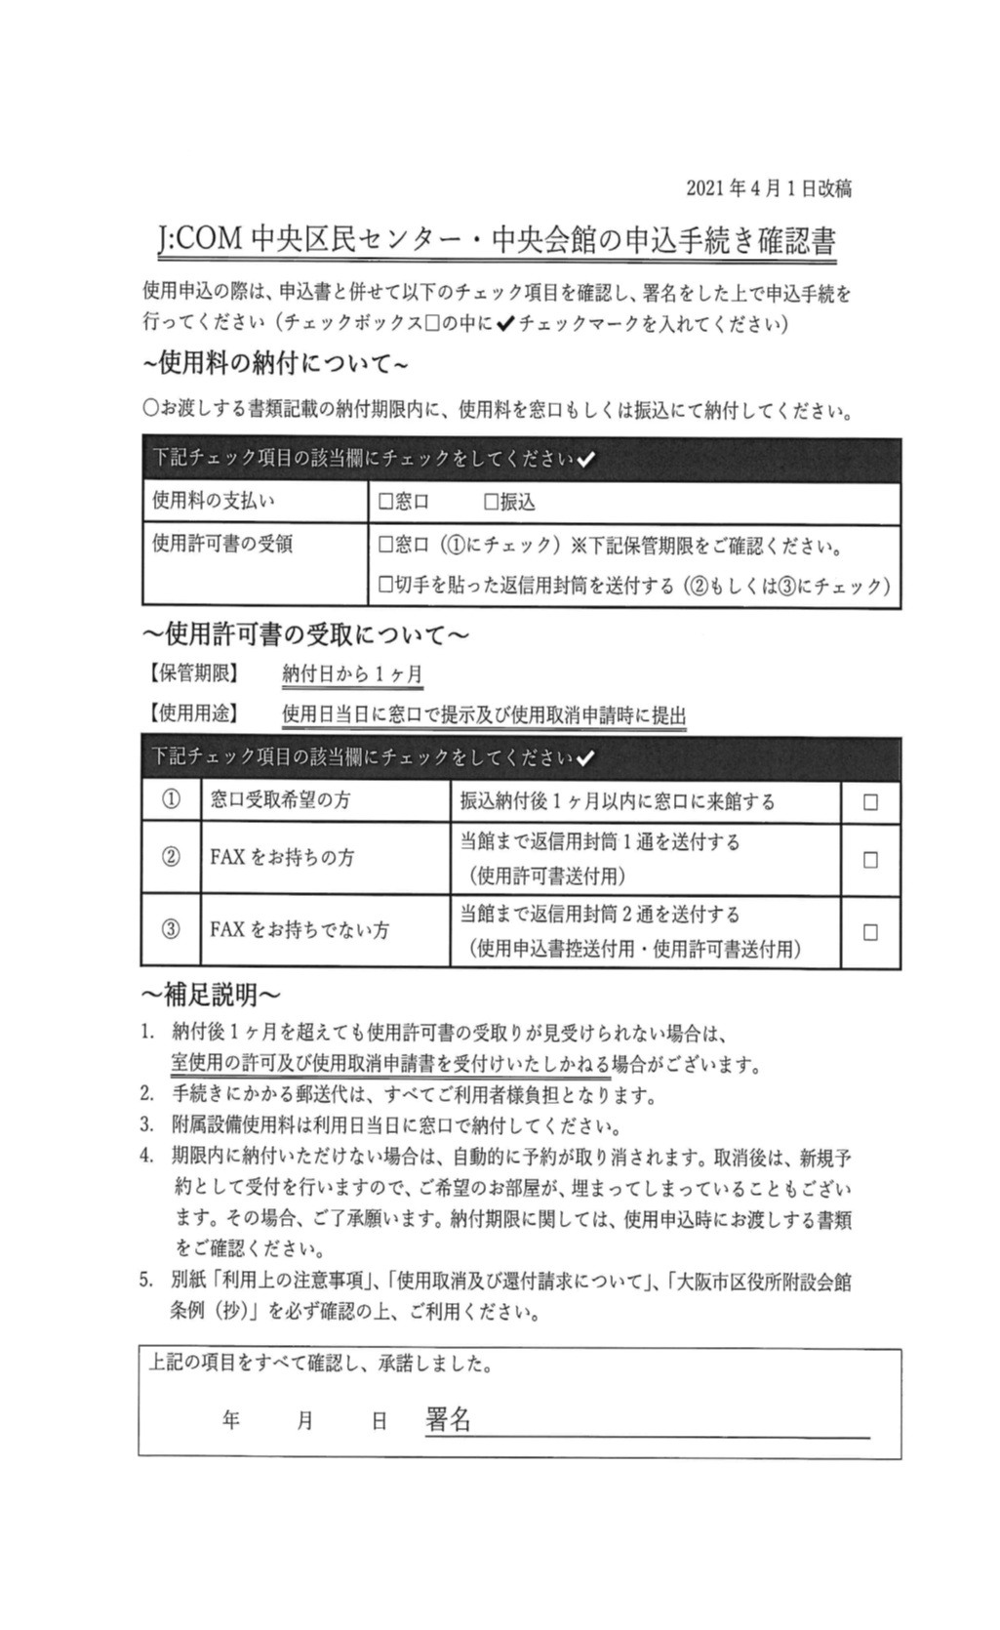

入場料徴収有無ご説明
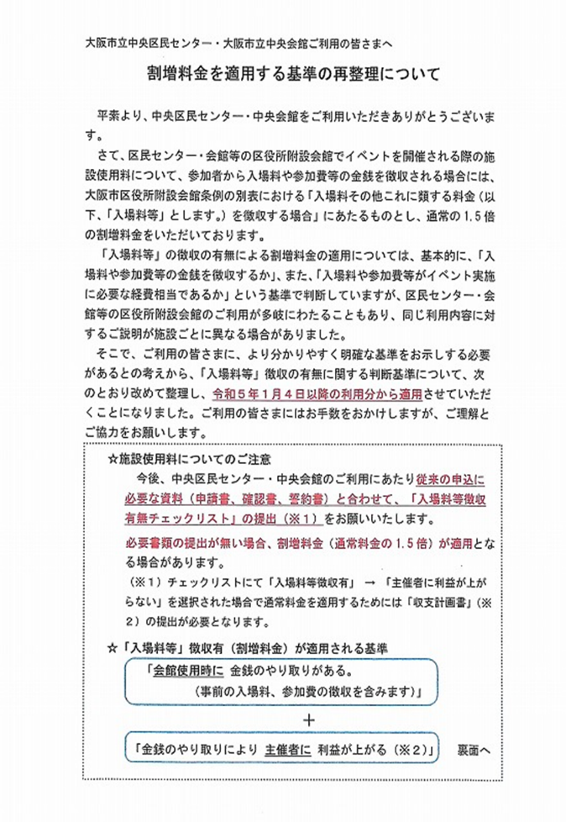

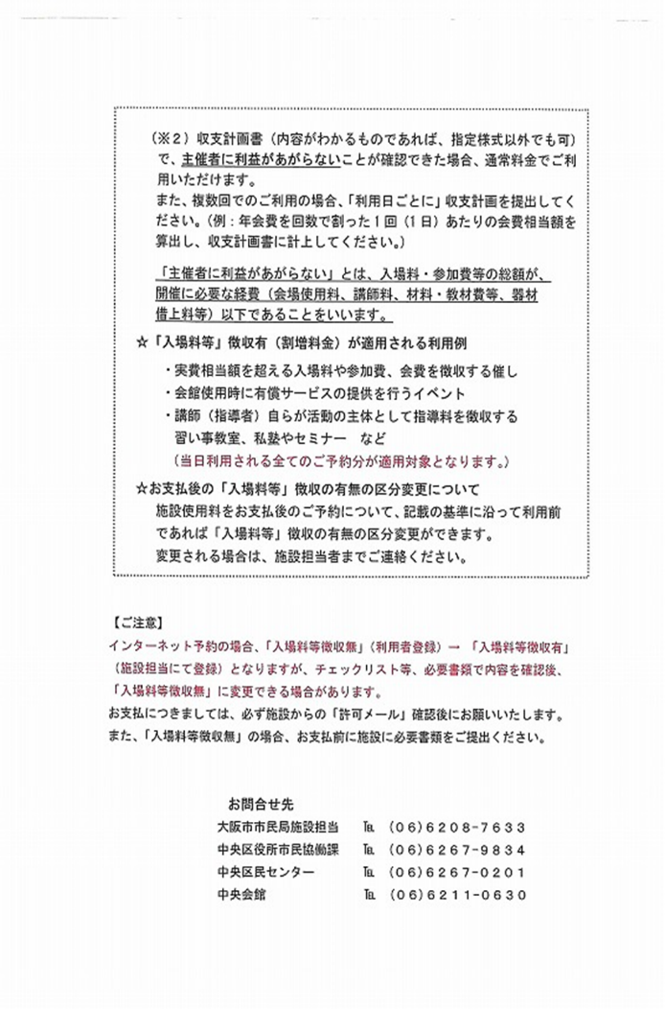

その他ご確認事項
